Sheet1
加工指令表
订单编号 | PG060602 | 客户名称 | 富圣 | 客户等级 | A | 交货日期 | 2020-06-06 | 业务员 | 刘华 | SLA克重 | 260
制作工艺 | 注意质量 |  |  |  |  |  |  | 数量 | 材料 | 后处理要求
SLA | 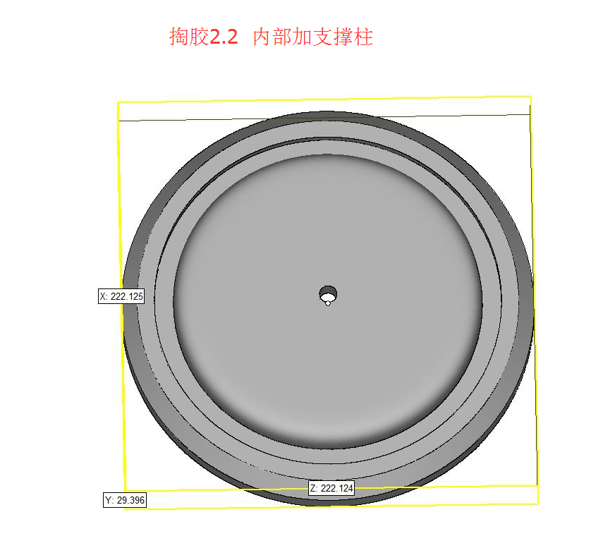 |  |  |  |  |  |  | 1 | 白色材料 | 简单处理 清洗干净 喷砂
制表人： | 刘华 |  |  |  |  | 6/6/20

Sheet2
